（参考）事業所の探し方
軽減を受けられる事業所の探し方

○ 一覧表１列目「介護保険事業所の所在地」から県内の市町村を選択すると、選んだ市町村に所在する事業所が表示されます。
〇 名古屋市は区ごとに検索できるよう介護保険事業所所在地に区を記載してあります。
○ 以下の市町村については、広域連合としてまとめています。「△△広域連合（××市）」
東海市、大府市、知多市、東浦町…知多北部広域連合
豊橋市、豊川市、蒲郡市、新城市、田原市、設楽町、東栄町、豊根村…東三河広域連合

利用者負担の軽減を受けられる事業所一覧 |  |  |  |  |  | 令和8年6月時点
介護保険事業所 の所在地 | 事業所番号 | 社会福祉法人等名 | 介護保険事業所名 | 所在地 | 電話番号 | 利用者負担軽減を受けられる 対象サービスの種類
01名古屋市 ①千種区 | 〇〇〇〇 | 〇〇〇〇 | 〇〇〇〇 | 〇〇〇〇 | 〇〇〇〇 | 介護老人福祉施設
02岡崎市 | 〇〇〇〇 | 〇〇〇〇 | 〇〇〇〇 | 〇〇〇〇 | 〇〇〇〇 | 短期入所生活介護
03一宮市 | 〇〇〇〇 | 〇〇〇〇 | 〇〇〇〇 | 〇〇〇〇 | 〇〇〇〇 | 訪問介護
04半田市 | 〇〇〇〇 | 〇〇〇〇 | 〇〇〇〇 | 〇〇〇〇 | 〇〇〇〇 | 介護予防短期入所生活介護
左の「介護保険事業所名」に書かれている事業所で提供されているサービスのうち利用者負担軽減を受けられるサービスが書かれています。

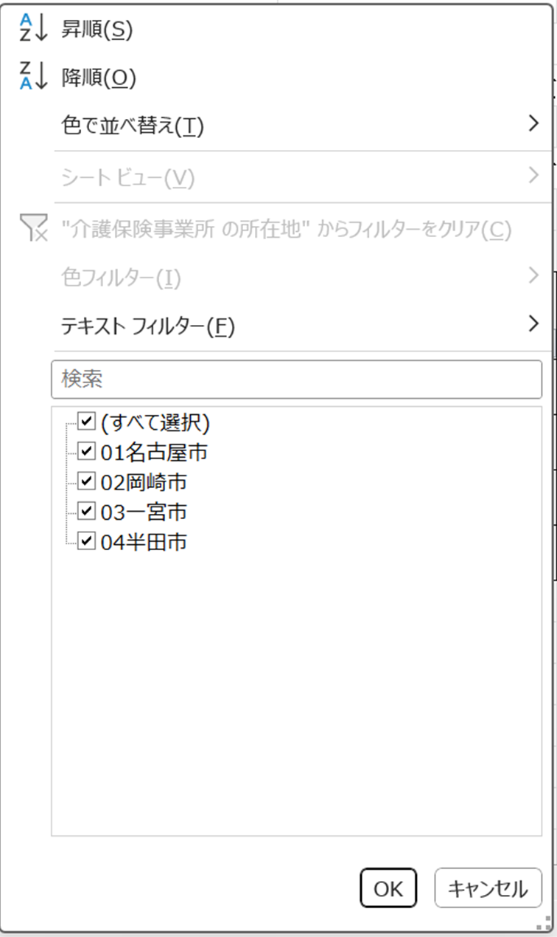

①市町村名を直接打ち込む
②チェックボックスを選択する
（チェックの入っている市町村が一覧として
表示されます。）
①または②の後でここをクリック

